2021-11-27-01
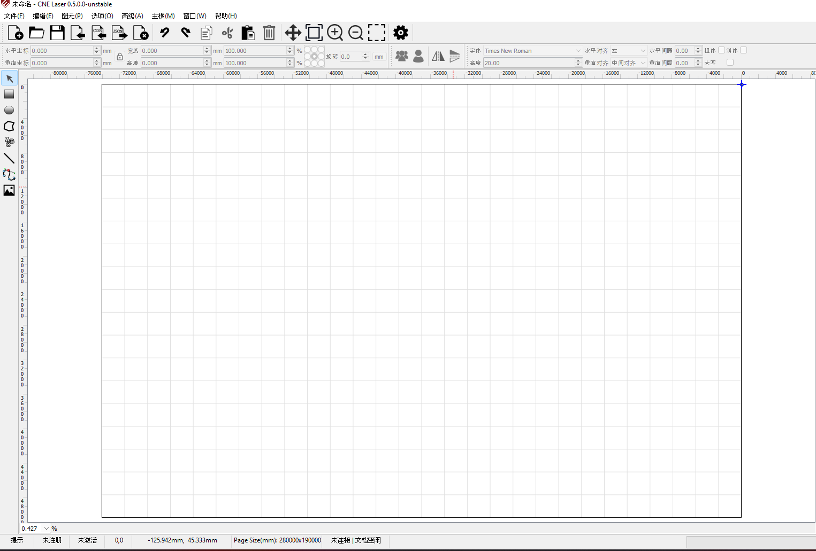
编号 |  |  | T00002 | 标题 |  | 新建文档测试
批号 |  |  | 2021-11-27-01

测试人 |  |  | OneMinute | 日期 |  | 2021-11-27 | 测试业务类别 | UI |  | 测试状态 | 实施中
受测目标 |  |  | 桌面软件 CNE Laser | 版本 |  | 0.5.0.0-unstable | 测试类型 | 回归测试 |  | 目的 | 功能验证
测试结果 |  |  | Fail

 | 备注
1 |  | 该测试是在全面改为微米单位后
2

 | 测试环境
SN |  | 环境描述
1 |  | Windows 11 x64; 16G; 1920x1080, 100%; English;
2 |  | 无设备连接
3 |  | Debug模式下
4 |  | 未连接相机

 | 数据准备
SN |  | 数据描述
1 |  | 当前选项设备原点为右上角
2 |  | 加工幅面为280mm x 190mm
3 |  | 默认全屏
4 |  | 网格线为显示状态

 | 测试场景描述
1
2
3
4

 | 测试步骤
SN |  | 测试步骤 |  |  | 期望输出 |  |  |  | 实际输出（一致可不填） |  |  | 结果
1 |  | 点击工具栏【新建】按钮后观察工具栏 |  |  | 画布区出现幅面矩形，内部有网格线 |  |  |  |  |  |  | Pass

2 |  | 观察工具栏 |  |  | 标尺区出现，且标尺数据正确 |  |  |  | 当前标尺正负正确，但数值不正确 |  |  | Pass

3 |  | 同上 |  |  | 工具栏【保存、打开、保存、导入、CDR导入、导出、关闭】按钮可用 |  |  |  |  |  |  | Pass

4 |  | 同上 |  |  | 工具栏【撤消】按钮不可用 |  |  |  | 可用 |  |  | Fail
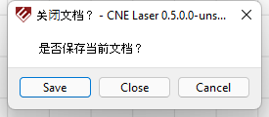
5 |  | 同上 |  |  | 工具栏【重做】按钮不可用 |  |  |  | 可用 |  |  | Fail

6 |  | 同上 |  |  | 工具栏【剪切、复制】按钮不可用 |  |  |  |  |  |  | Pass

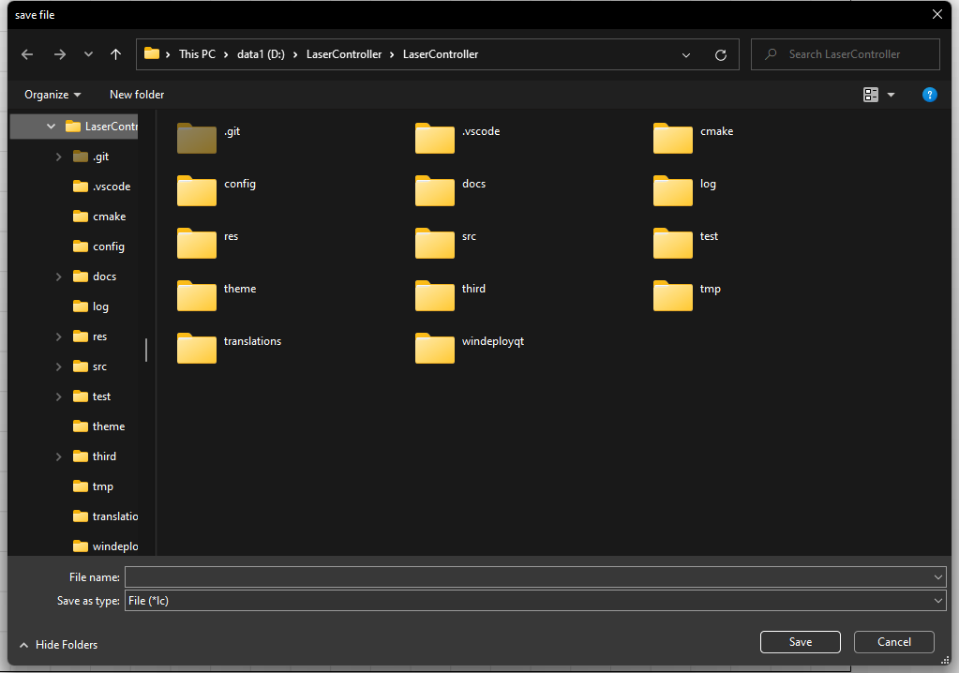
7 |  | 同上 |  |  | 工具栏【粘贴】按钮可用 |  |  |  |  |  |  | Pass

8 |  | 同上 |  |  | 工具栏【删除】按钮不可用 |  |  |  |  |  |  | Pass

9 |  | 同上 |  |  | 工具栏【拖动视图、缩放到文档大小、放大、缩小、缩放到选框、选项】按钮均可用 |  |  |  |  |  |  | Pass

10 |  | 观察工具栏 |  |  | 左一、二、三、四、六、右一、二同T00001测试 |  |  |  | 错误同T00001 |  |  | Pass

11 |  | 同上 |  |  | 左五根据鼠标位置显示以mm为单位的正确坐标，在右上角为设备原点情况下，x值为负，y值为正 |  |  |  |  |  |  | Pass

12 |  | 同上 |  |  | 左七显示【文档空闲 | 未连接】 |  |  |  |  |  |  | Pass

13 |  | 观察右侧面板区 |  |  | 同T00001 |  |  |  | 错误同T00001 |  |  | Pass

14 |  | 观察左侧图元按钮区 |  |  | 所有该区按钮均可用 |  |  |  |  |  |  | Pass

15 |  | 点击工具栏【关闭文档】按钮 |  |  | 提示【是否保存当前文档？】 |  |  |  |  |  |  | Pass

16 |  | 同上 |  |  | 点击【Cancel】按钮无错误 |  |  |  |  |  |  | Pass

17 |  | 同上 |  |  | Cancel按钮在中文环境下应显示【取消】 |  |  |  | Cancel |  |  | Pass

18 |  | 同上 |  |  | 点击【Save】按钮提示选择保存路径 |  |  |  |  |  |  | Pass

19 |  | 接18 |  |  | 在弹出路径保存窗口后，再次点击保存，将保存文档无错误，且文档正常关闭无错误。 |  |  |  |  |  |  | Pass

20 |  | 同15 |  |  | 点击【Close】按钮后文档正常关闭无错误。 |  |  |  |  |  |  | Pass

21 |  | 再次执行1 |  |  | 同1 |  |  |  |  |  |  | Pass

22 |  | 直接关闭程序 |  |  | 无错误 |  |  |  |  |  |  | Pass

23 |  | 接18 |  |  | 点击【取消】无错误，文档保持原打开状态 |  |  |  |  |  |  | Pass

24 |  | 同15 |  |  | Save按钮在中文环境下应显示【保存】 |  |  |  | Save |  |  | Pass

25 |  | 同上 |  |  | Close按钮在中文环境下应显示【关闭】 |  |  |  | Close |  |  | Pass

26 |  | 关闭软件 |  |  |  |  |  |  |  |  |  | Pass

27 |  | 清空掉C:\Users\onemi\AppData\Local\CNELaser中的所有config文件 |  |  |  |  |  |  |  |  |  | Pass

28 |  | 确保激光机关闭，运行软件 |  |  |  |  |  |  |  |  |  | Pass

29 |  | 新建一个空的文档 |  |  |  |  |  |  |  |  |  | Pass

30 |  | 启动激光机 |  |  |  |  |  |  |  |  |  | Pass

31 |  | 等一会儿，大约5到10秒钟 |  |  | 文档区处于屏幕正中，网格线正常 |  |  |  |  |  |  | Pass

32

33

34

35

36

37

38

39

